ingresos y egresos
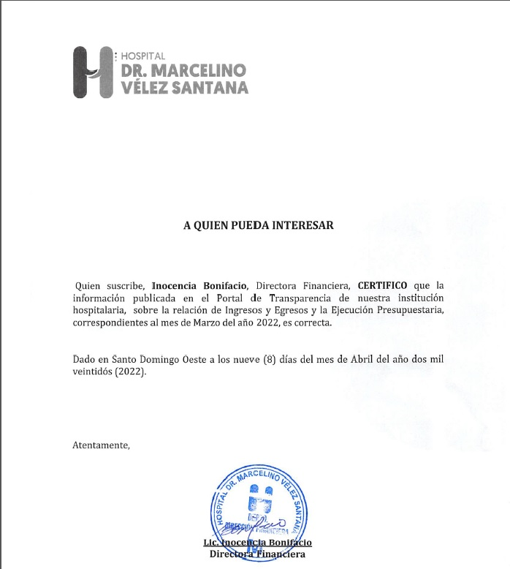

HOSPITAL GENERAL REGIONAL DR. MARCELINO VELEZ SANTANA
MATRIZ DE INGRESOS Y EGRESOS MARZO 2022

Cuenta Objetal | DETALLE EGRESOS | MARZO
 |  | 3er. Trimestre
Anticipo Financiero |  | Transferencias corrientes |  | 69,749,312.41
Venta de Servicios |  | Venta de Servicios |  | 19,400,447.69
Otros Aportes |  | Otros Aportes |  | 0.00
Total Ingresos |  | Total Ingresos |  | 89,149,760.10

Cuenta Objetal | DETALLE EGRESOS | MARZO
 |  | TRANSFERENCIAS CORRIENTES | VS | Otros aportes
2111 | sueldo personal fijo | 53,181,808.47
2111.3 | Compensacion militar
2112.01 | Sueldo personal contratado y/o igualado
2112.03 | Suplencias |  | 443,662.84
2112.04 | Sueldo personal por servicios especiales ( suplencias)
2122.08 | Compensaciones especiales (completivos a sueldo)
2122.06 | Compensacion por resultado ( incentivos)
2112.08 | Empleados Temporales |  | 5,395,787.75
2112.4 | sueldo personal servicios especiales
2114.01 | sueldo anual 13 | 26,144.58
2112.01 | Retroactivo contratados 2021
2111 | Retroactivo personal fijo
2115.01 | Prestaciones económinas | 853,706.16
2115.3 | prestacion laboral por desvinculacion
2115 | Vacaciones ex empleados
2115.04 | Proporcion de Vacaciones no disfrutadas | 147,273.09
2122.05 | Compensacion Servicios de Seguridad | 813,742.20
2131.1 | Dietas |  | 366,050.00
2151.1 | contribuciones al seguro de salud | 3,770,589.60
2152.1 | contribuciones al seguro de pensiones | 3,775,907.96
2153.1 | contribuciones al seguro de riesgo laboral | 623,003.37
2213.01 | Servicios Telefonía e internet |  | 159,482.47
2217.1 | Agua
2218.1 | Recoleccion de residuos solidos
2222.01 | Impresión y encuadernación | 980,493.00
2231.01 | Viáticos
2242.01 | Fletes
2253.02 | Alquiler de equipo de tecnologia y almacenamiento de datos |  | 225,657.32
2254.01 | Alquileres de equipos de transporte, tracción y elevación | 18,880.00
2251 | Alquileres y rentas de edificios y locales
2282.01 | Comisiones y Gastos Bancarios
2285.1 | Fumigacion
2283.1 | Servicios sanitarios medicos y veterinarios
2286.2 | Festividades
2287.2 | Servicios juridicos
2287.4 | Servicios de Capàcitacion
2287.5 | Servicios de informaticas y sistemas computarizados
2272.02 | Mantenimiento y rep. de equipo de tecnologia e informatica |  | 3,068.00
2272.04 | Mantenimiento y reparación de equipos sanitarios y de laboratorio |  | 70,800.00
2272.06 | Mantenimiento y reparación de equipos de transporte, tracción y elevación | 14,750.00
265 | Maquinaria, Otros Equipos Y Herramientas
2271 | Contratación de obras menores
2712.02 | Servicios especiales de mantenimiento y reparación
2396 | Productos Eléctricos y Afines | 330,947.05
2311.01 | Alimentos y Bebidas para Personas |  | 903,810.00
2321.01 | Hilados y Telas
2322.01 | Acabados Textiles
2292.01 | Servicios de alimentación | 500,000.00
2392 | Utiles de escritorio, oficina, informatica y de enseñanza
2332.01 | Productos de papel, carton e impesos | 1,255,020.86
2222.01 | Publicidad Impresión y Encuadernación
2341.01 | Productos medicinales para uso humano (medicamentos) | 14,799,128.39 | 358,800.00
2361.04 | Productos de yeso | 22,637.83
2362.01 | Productos de vidrio | 160,425.72
2363.06 | Accesorios de metal | 74,392.78 | 216,609.06
2393.01 | Utiles menores medico quirurgicos | 7,067,608.26 | 525,057.14
2395.01 | Útiles de cocina y comedor | 166,787.10
2398.01 | Repuestos | 84,456.32 | 34,574.00
2399.01 | Productos y útiles varios n.i.p. | 77,826.35
2399.04 | Productos y útiles e defensa y seguridad | 17,676.40
2372.99 | Otros Productos Quimicos y Conexos | 35,063.65
2372.05 | Insecticidas, Fumigantes y Otros | 14,865.11
2372.06 | Pinturas, Lacas, Barnices, Diluyentes y Absorbentes para Pintura | 90,211.00 | 152,951.60
2272.08 | servicios de mantenimiento y reparacion | 167,657.94
2372.03 | Oxigeno(producto quimicos y conexos) | 1,578,066.04 | 2,383,754.62
2355.01 | Articulos de Plasticos | 794,349.99 | 7,681.80
2371.01 | Gasolina | 400,000.00
2371.02 | Gasoil | 129,430.00
2371.04 | GLP | 125,571.25
2371.05 | Aceites y grasa | 4,954.80
2371.06 | Lubricantes
2391.01 | Útiles y materiales de limpieza e higiene | 504,029.45 | 44,250.00
261 | Mobiliario Y Equipo
2614.01 | Electrodomésticos | 28,532.40 | 229,764.88
2631 | Equipos Médicos y de laboratorio | 73,750.00
2632 | Instrumental medico y de laboratorio
2654.01 | Sistemas y equipos de climatización | 326,530.00 | 272,856.40
2655.01 | Equipo de comunicación, telecomunicaciones y señalamiento | 46,020.00
2253.02 | ALQUILER DE EQUIPO DE COMPUTACION
 | Otros Egresos y Gastos
 | TOTAL | 93,082,237.12 | 11,794,617.88

Preparado por: | ENEMISE LARA DE LOS S., MARIANELA REYNOSO
 | Y YUDELKIS GABRIEL AGUEDA
 | Auxiliares de Contabilidad

revisado por | ZIMON AMADOR
 | Gerente de Contabilidad

autorizado por | INOCENCIA BONIFACIO
 | Directora Financiera

